Anleitung
 | Bibellesung in Rumantsch Ladin

vom Freitag, den 31. Oktober bis 4. November 2025

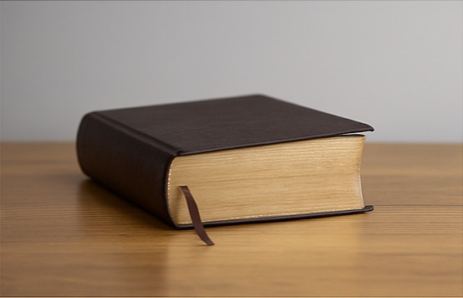

Willkomen zum gemeinsamen Bibellesen - zur Kraft der Proklamation des Wort Gottes

„Sei stark und mutig! Habe keine Angst und verzage nicht; denn der HERR, dein Gott, ist mit dir in allem, was du tun wirst.“ (Josua 1,9)

Wichtig: Endstand und Berechnungen werden automatisch ermittelt – bitte nicht überschreiben.

Kontakt:
Fragen zum Bibellesen: josias_flury@bluewin.ch
Fragen zur Technik & Anwendung: mbilleter23@gmail.com

Seewis, den 15. Oktober 2025 / MB

